Bénin
 | Bénin - COURBE DES TAUX 21/10/2024

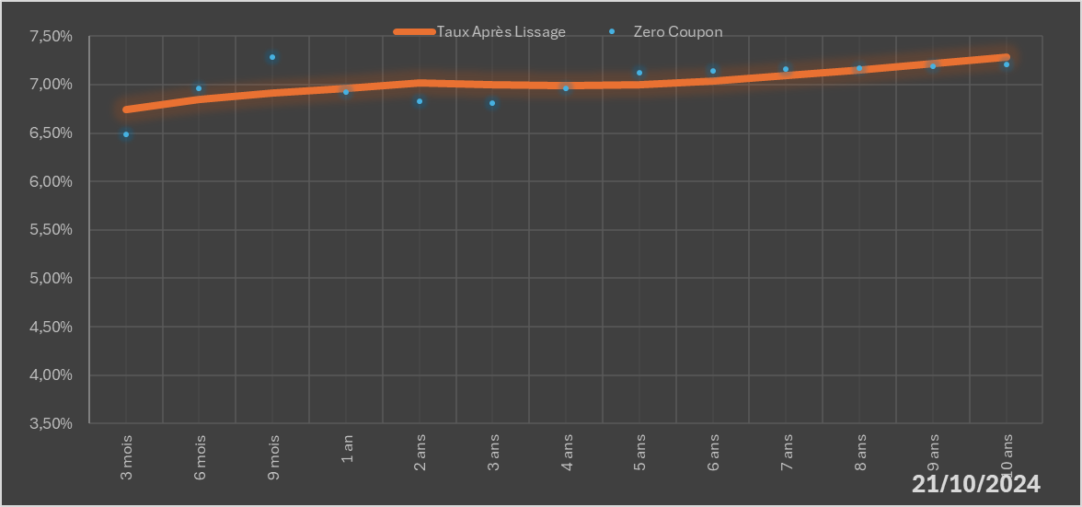
 |  | Maturité | Zero Coupon | Taux Après Lissage
 |  | 3 mois | 6.4872% | 6.7424%
 |  | 6 mois | 6.9648% | 6.8466%
 |  | 9 mois | 7.2870% | 6.9173%
 |  | 1 an | 6.9276% | 6.9633%
 |  | 2 ans | 6.8291% | 7.0146%
 |  | 3 ans | 6.8064% | 6.9966%
 |  | 4 ans | 6.9630% | 6.9863%
 |  | 5 ans | 7.1223% | 7.0005%
 |  | 6 ans | 7.1392% | 7.0371%
 |  | 7 ans | 7.1576% | 7.0896%
 |  | 8 ans | 7.1727% | 7.1515%
 |  | 9 ans | 7.1886% | 7.2178%
 |  | 10 ans | 7.2055% | 7.2850%

2024-10-21
oui

Bénin

Burkina
 | Burkina - COURBE DES TAUX 21/10/2024

21/10/2024
 | Taux Après Lissage | Zero Coupon
3 mois | 0.084774091164 | 0.081788445783
6 mois | 0.091659709705 | 0.088550329125
9 mois | 0.096320729388 | 0.1075093629
1 an | 0.09931257279 | 0.099393652741
2 ans | 0.10163034613 | 0.097069876718
3 ans | 0.097369753891 | 0.093820840457
4 ans | 0.091474171406 | 0.090638266605
5 ans | 0.085437451152 | 0.084534761806
6 ans | 0.079676204559 | 0.082726141599
7 ans | 0.074292036365 | 0.079687154534
8 ans | 0.069301709086 | 0.071890404857
9 ans | 0.064700106174 | 0.063749886213
10 ans | 0.060474895812 | 0.055661975105
 |  | Maturité | Zero Coupon | Taux Après Lissage
 |  | 3 mois | 8.1788% | 8.4774%
 |  | 6 mois | 8.8550% | 9.1660%
 |  | 9 mois | 10.7509% | 9.6321%
 |  | 1 an | 9.9394% | 9.9313%
 |  | 2 ans | 9.7070% | 10.1630%
 |  | 3 ans | 9.3821% | 9.7370%
 |  | 4 ans | 9.0638% | 9.1474%
 |  | 5 ans | 8.4535% | 8.5437%
 |  | 6 ans | 8.2726% | 7.9676%
 |  | 7 ans | 7.9687% | 7.4292%
 |  | 8 ans | 7.1890% | 6.9302%
 |  | 9 ans | 6.3750% | 6.4700%
 |  | 10 ans | 5.5662% | 6.0475%

2024-10-21
oui

Burkina

Cote d'ivoire
 | Cote d'ivoire - COURBE DES TAUX 21/10/2024

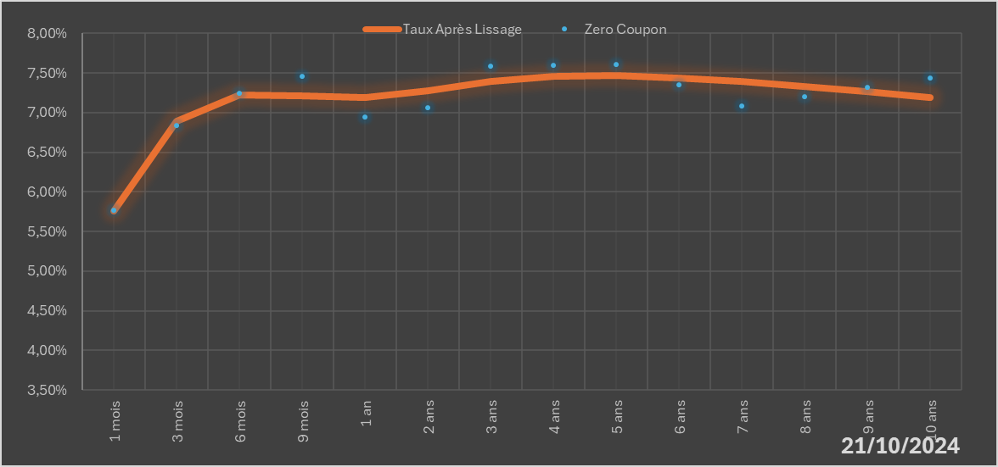
 |  | Maturité | Zero Coupon | Taux Après Lissage
 |  | 1 mois | 5.7736% | 5.7618%
 |  | 3 mois | 6.8426% | 6.8913%
 |  | 6 mois | 7.2471% | 7.2240%
 |  | 9 mois | 7.4568% | 7.2143%
 |  | 1 an | 6.9430% | 7.1896%
 |  | 2 ans | 7.0591% | 7.2748%
 |  | 3 ans | 7.5833% | 7.3928%
 |  | 4 ans | 7.5941% | 7.4545%
 |  | 5 ans | 7.6082% | 7.4653%
 |  | 6 ans | 7.3454% | 7.4404%
 |  | 7 ans | 7.0803% | 7.3928%
 |  | 8 ans | 7.1989% | 7.3319%
 |  | 9 ans | 7.3186% | 7.2645%
 |  | 10 ans | 7.4406% | 7.1951%

2024-10-21
oui

Cote d'ivoire

Guinée-Bissau
 | Guinée-Bissau - COURBE DES TAUX 21/10/2024

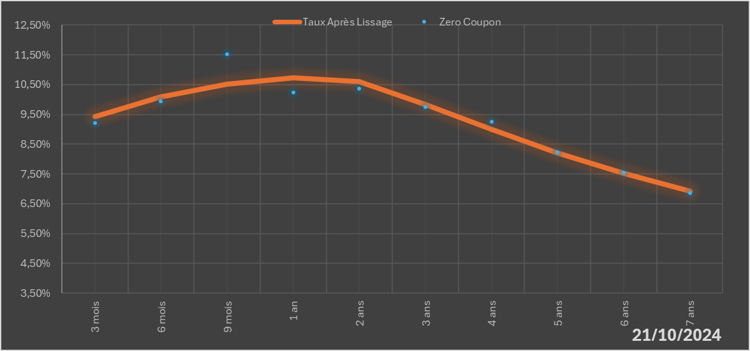
 |  | Maturité | Zero Coupon | Taux Après Lissage
 |  | 3 mois | 9.2204% | 9.4225%
 |  | 6 mois | 9.9330% | 10.0930%
 |  | 9 mois | 11.5141% | 10.5104%
 |  | 1 an | 10.2321% | 10.7399%
 |  | 2 ans | 10.3574% | 10.6100%
 |  | 3 ans | 9.7397% | 9.8394%
 |  | 4 ans | 9.2522% | 8.9896%
 |  | 5 ans | 8.2205% | 8.2098%
 |  | 6 ans | 7.5411% | 7.5238%
 |  | 7 ans | 6.8506% | 6.9231%

2024-10-21
oui

Guinée-Bissau

Mali
 | Mali - COURBE DES TAUX 21/10/2024

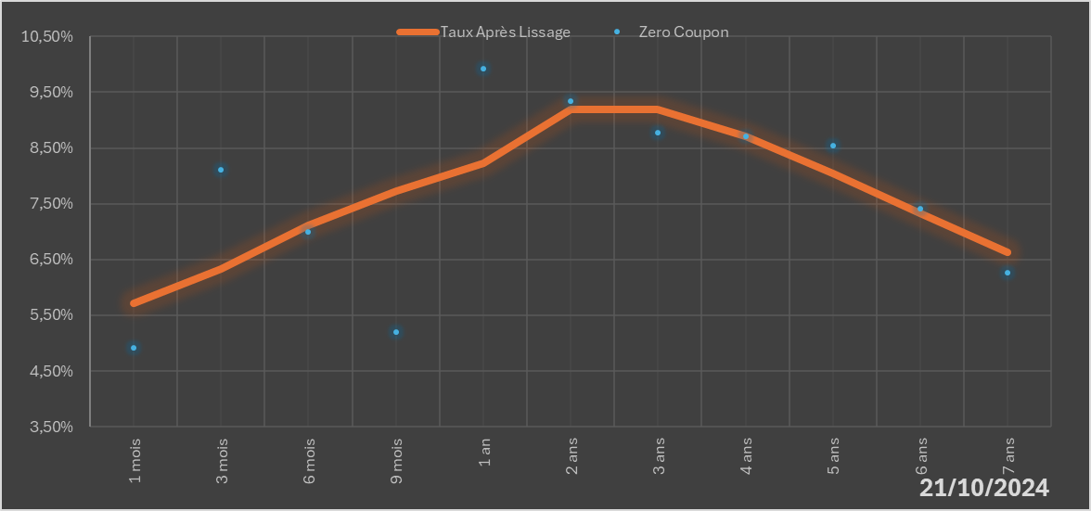
 |  | Maturité | Zero Coupon | Taux Après Lissage
 |  | 1 mois | 4.9243% | 5.7113%
 |  | 3 mois | 8.1107% | 6.3299%
 |  | 6 mois | 6.9971% | 7.1094%
 |  | 9 mois | 5.2054% | 7.7331%
 |  | 1 an | 9.9183% | 8.2233%
 |  | 2 ans | 9.3370% | 9.1968%
 |  | 3 ans | 8.7802% | 9.1896%
 |  | 4 ans | 8.7020% | 8.7099%
 |  | 5 ans | 8.5391% | 8.0376%
 |  | 6 ans | 7.4106% | 7.3209%
 |  | 7 ans | 6.2655% | 6.6335%

2024-10-21
oui

Mali

Niger
 | Niger - COURBE DES TAUX 21/10/2024

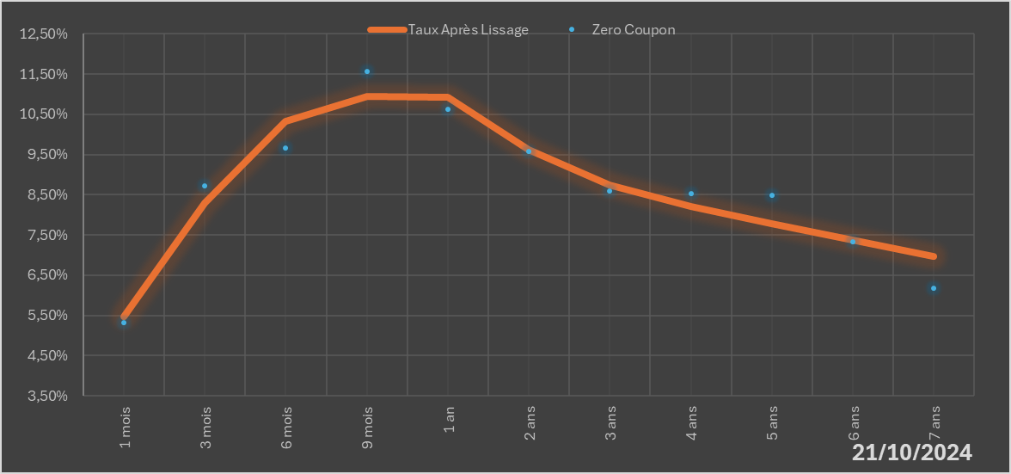
 |  | Maturité | Zero Coupon | Taux Après Lissage
 |  | 1 mois | 5.3171% | 5.4625%
 |  | 3 mois | 8.7252% | 8.2847%
 |  | 6 mois | 9.6623% | 10.3175%
 |  | 9 mois | 11.5685% | 10.9457%
 |  | 1 an | 10.6263% | 10.9308%
 |  | 2 ans | 9.5705% | 9.6272%
 |  | 3 ans | 8.5827% | 8.7419%
 |  | 4 ans | 8.5336% | 8.2077%
 |  | 5 ans | 8.4758% | 7.7769%
 |  | 6 ans | 7.3220% | 7.3664%
 |  | 7 ans | 6.1788% | 6.9595%

2024-10-21
oui

Niger

Sénégal
 | Sénégal - COURBE DES TAUX 21/10/2024

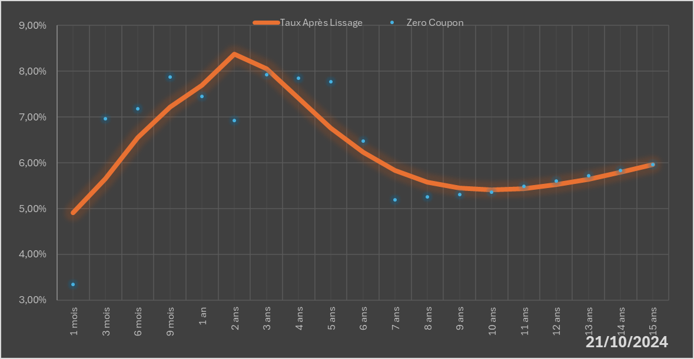
 |  | Maturité | Zero Coupon | Taux Après Lissage
 |  | 1 mois | 3.3400% | 4.9157%
 |  | 3 mois | 6.9587% | 5.6597%
 |  | 6 mois | 7.1813% | 6.5506%
 |  | 9 mois | 7.8761% | 7.2151%
 |  | 1 an | 7.4517% | 7.6948%
 |  | 2 ans | 6.9299% | 8.3819%
 |  | 3 ans | 7.9288% | 8.0529%
 |  | 4 ans | 7.8519% | 7.4097%
 |  | 5 ans | 7.7786% | 6.7609%
 |  | 6 ans | 6.4721% | 6.2258%
 |  | 7 ans | 5.1954% | 5.8354%
 |  | 8 ans | 5.2586% | 5.5831%
 |  | 9 ans | 5.3138% | 5.4483%
 |  | 10 ans | 5.3635% | 5.4074%
 |  | 11 ans | 5.4828% | 5.4384%
 |  | 12 ans | 5.6007% | 5.5225%
 |  | 13 ans | 5.7186% | 5.6445%
 |  | 14 ans | 5.8373% | 5.7926%
 |  | 15 ans | 5.9578% | 5.9574%

2024-10-21
oui

Sénégal

Togo
 | Togo - COURBE DES TAUX 21/10/2024

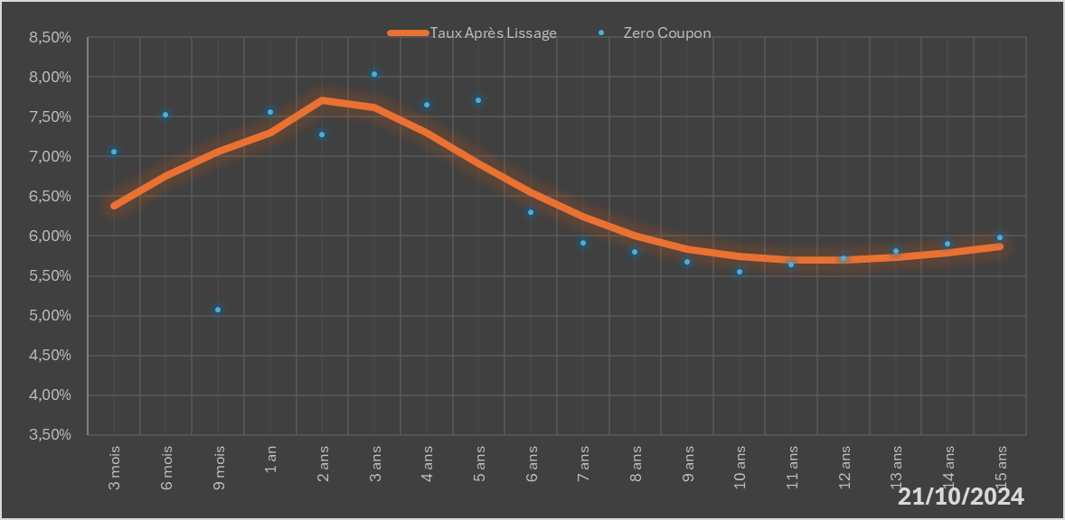
 |  | Maturité | Zero Coupon | Taux Après Lissage
 |  | 3 mois | 7.0623% | 6.3751%
 |  | 6 mois | 7.5230% | 6.7582%
 |  | 9 mois | 5.0716% | 7.0607%
 |  | 1 an | 7.5642% | 7.2938%
 |  | 2 ans | 7.2703% | 7.7103%
 |  | 3 ans | 8.0356% | 7.6196%
 |  | 4 ans | 7.6546% | 7.3017%
 |  | 5 ans | 7.7063% | 6.9165%
 |  | 6 ans | 6.2963% | 6.5491%
 |  | 7 ans | 5.9202% | 6.2399%
 |  | 8 ans | 5.8025% | 6.0034%
 |  | 9 ans | 5.6775% | 5.8393%
 |  | 10 ans | 5.5467% | 5.7405%
 |  | 11 ans | 5.6373% | 5.6966%
 |  | 12 ans | 5.7254% | 5.6968%
 |  | 13 ans | 5.8122% | 5.7310%
 |  | 14 ans | 5.8986% | 5.7903%
 |  | 15 ans | 5.9853% | 5.8674%

2024-10-21
oui

Togo

